MAYO
COTIZACIÓN PROPUESTA_BUILDEX INGENIERIA_PRODUCTOS VARIOS_11.05.26 |  |  |  |  |  |  |  | 50/50, LIMA | MARGEN GANANCIA, MINIMA - S/.150 - PARA PEDIDOS POCOS COMO 30 -50-100 UNID. DE PRODUCTOS ECONOMICOS (EJM. LAPICEROS, LLAVEROS PLASTICOS) PROMEDIA - S/.400 A 500 - PARA PEDIDOS MAS DE 150 UNID DE PRODCUCTOS COSTO MEDIO-ALTO (EJM. LAPICEROS METALICOS)
Nº | Cód. Artíc. | Artículo | Foto | Cant. | Costo uni. No IGV (S/.) | Tiempo Entrega | Detalles |  | proveedor | Cod. Prod. Prov. | Obseraciones | costo $ | COSTO S/. | % | Resultado | Margen | Total | Cantidad | Costo MUESTRA Unidad | Movilidad | Total Producto | Tipo de Impresión | Costo impresión | Cant Color | Cant Lados | Cantidad por Millar | Costo Impresión | Empaq | Seguro CRT | Total | Costo S/. Sin IGV | I.G.V | TOTAL |  | Total Factura | impuesto 18% | impuesto 2% | Gastos Administracion 5% | Utilidad bruta | Utilidad | % Bruto | % utilidad
1 | COCH-6000G | TOMATODO PLASTICO CON REFRIGERANTE | 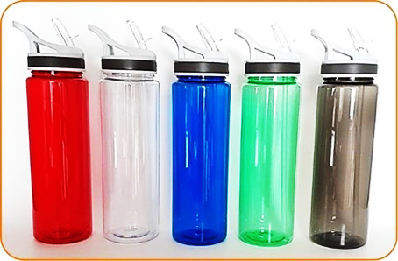 Imagen Referencial | 50 | S/. 16.50 | 5 a 7 Días útiles | TOMATODO PLASTICO Material: Polietileno Capacidad; 700 ML Color: Traslúcido - Azul, blanco, negro, rojo, verde Presentación: Caja blanca individual. *Incluye 1 logo a full color por 1 lado * Arte y diseño debe ser facilitado por el cliente. | S/. 825.00 | CHIPER | 6000G | Precio 1000 a 500 S/. 7900 100 a 50 S/. 800 INCLUIDO IGV Stock colores: azul, negro, verde (menos de 1000: blanco, rojo) |  | S/. 7.02 | 47 | S/. 3.30 | S/. 164.91 | S/. 10.32 | 50 | S/. 20.63 | S/. 90.00 | S/. 626.42 | GRAMPHOS Cel.994 228 471 50 a S/.80 +IGV 1 logo 1 color Muestra S/.45 / IMPRESIONES UV Cel.936512939 50 a S/.2.00 +IGV Rotativo S/.3.50 Muestra S/.15 | S/. 182.00 | 1 | 1 | 1 | S/. 182.00 | S/. 3.50 | S/. 8.12 | S/. 820.04 | S/. 16.40 | S/. 2.95 | S/. 19.35
 |  |  |  |  |  |  |  |  |  | Para editar
COTIZACIÓN PROPUESTA_BUILDEX INGENIERIA_PRODUCTOS VARIOS_11.05.26 |  |  |  |  |  |  |  | 50/50, LIMA | MARGEN GANANCIA, MINIMA - S/.150 - PARA PEDIDOS POCOS COMO 30 -50-100 UNID. DE PRODUCTOS ECONOMICOS (EJM. LAPICEROS, LLAVEROS PLASTICOS) PROMEDIA - S/.400 A 500 - PARA PEDIDOS MAS DE 150 UNID DE PRODCUCTOS COSTO MEDIO-ALTO (EJM. LAPICEROS METALICOS)
Nº | Cód. Artíc. | Artículo | Foto | Cant. | Costo uni. No IGV (S/.) | Tiempo Entrega | Detalles |  | proveedor | Cod. Prod. Prov. | Obseraciones | costo $ | COSTO S/. | % | Resultado | Margen | Total | Cantidad | Costo MUESTRA Unidad | Movilidad | Total Producto | Tipo de Impresión | Costo impresión | Cant Color | Cant Lados | Cantidad por Millar | Costo Impresión | Empaq | Seguro CRT | Total | Costo S/. Sin IGV | I.G.V | TOTAL |  | Total Factura | impuesto 18% | impuesto 2% | Gastos Administracion 5% | Utilidad bruta | Utilidad | % Bruto | % utilidad
1 | PULSERAS |  | 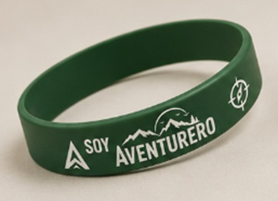 Imagen referencial | 100 | S/. 2.89 | 5 a 7 dias utiles | PULSERAS Materiales: Goma PVC Medidas: 9.5 x ancho 1.5 cm Color: Verde (tono sujeto a stock local) Presentacion: Grupal *Incluye 1 logo a 1 color por 1 lado (considerar que detalles chicos no saldrían, se adecuará arte logo a medida de zona impresión y lado producto permita) *Diseño o logo debe ser facilitado por el cliente +S/.25 +IGV por desarrollo de muestra física | S/. 289.00 | HOSH Cel. 998 106 740 |  | 100 a S/.60 Incluido IGV Tiempo 2 a 3 dia Muestra S/.10 |  | S/. 0.60 | 250 | S/. 1.50 | S/. 150.00 | S/. 2.10 | 100 | S/. 10.50 | S/. 60.00 | S/. 280.50 | INCLUYE | S/. 0.00 | 1 | 1 | 1 | S/. 0.00 | S/. 3.50 | S/. 2.84 | S/. 286.84 | S/. 2.87 | S/. 0.52 | S/. 3.38 | € 76.62 | S/. 9,040.67 | S/. 1,379.08 | S/. 177.27 | S/. 430.51 | S/. 1,450.00 | S/. 842.22 | 23.34 | 15.03
2 | IMANTADO PROMOCIONAL |  |  Imagen referencial | 100 | S/. 2.90 | 5 a 7 dias utiles | IMANTADO PROMOCIONAL Medida: 5 cm x 5 cm aprox Modelo: Rectangular, Ovalado o Troquelado Presentacion: Grupal *impreso a full color. *Diseño debe ser facilitado por el cliente. +S/.25 +IGV por desarrollo de muestra física | S/. 290.00 | RED FLOWERS Cel. 970 581 759 |  | 100 a S/.55 + IGV Tiempo 5 dias |  | S/. 0.55 | 278 | S/. 1.53 | S/. 152.90 | S/. 2.08 | 100 | S/. 10.40 | S/. 60.00 | S/. 278.30 | INCLUYE | S/. 0.00 | 1 | 1 | 1 | S/. 0.00 | S/. 3.50 | S/. 2.82 | S/. 284.61 | S/. 2.85 | S/. 0.51 | S/. 3.36 | € 76.62 | S/. 9,040.67 | S/. 1,379.08 | S/. 177.27 | S/. 430.51 | S/. 1,450.00 | S/. 842.22 | 23.34 | 15.03
3 | COEF-SFPU-7B (LCPU-7B) | PELOTA ANTIESTRES |  Imagen referencial | 100 | S/. 8.45 | 5 a 7 dias utiles | PELOTA ANTIESTRES Material: Espuma de goma en alto relieve Medidas: 6.3 cm Color: Blanco Presentacion:Grupal *Incluye 1 logo a 2 colores por 1 lado (considerar que detalles chicos no saldrían, se adecuará arte logo a medida zona impresión producto permita) *Diseño debe ser facilitado por el cliente. +S/.45 +IGV por desarrollo de muestra física | S/. 845.00 | EYF / CKI | SFPU-7B (LCPU-7B) / KA88 | EYF 100 a S/.200 +IGV / CKI S/.1.95 Incluido IGV |  | S/. 2.00 | 100 | S/. 2.00 | S/. 200.00 | S/. 4.00 | 100 | S/. 8.00 | S/. 60.00 | S/. 468.00 | GRAMPHOS Cel.994 228 471 100 a S/.360 1logo de 2 a 3 colores / IMPRESIONES UV Cel.936512939 100 a S/.70 1 logo full color Muestra S/.15 | S/. 360.00 | 1 | 1 | 1 | S/. 360.00 | S/. 3.50 | S/. 8.32 | S/. 839.82 | S/. 8.40 | S/. 1.51 | S/. 9.91 |  | S/. 990.98 | S/. 151.17 | S/. 19.43 | S/. 47.19 | S/. 200.00 | S/. 133.38 | 31.26 | 23.27
4 | COHP-450TK | TOMATODO | 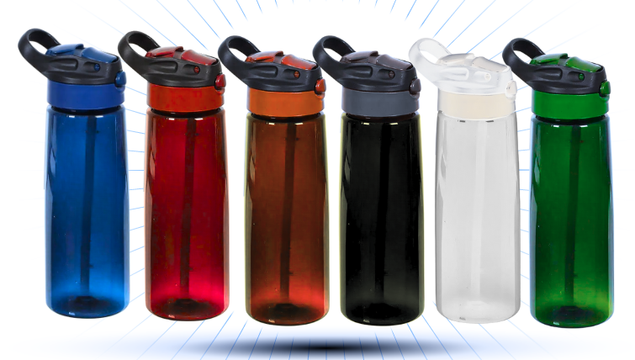 Imagen referencial | 50 | S/. 17.39 | 5 a 7 dias utiles | TOMATODO Material: Plastico Plástico de cuerpo color traslúcido, con tapa asa de color sólido y sorbete interior blanco. Capacidad: 800ml Colores: Negro Presentación: Bolsita individual *Incluye 1 logo a 1 color por 1 lado *Diseño debe ser facilitado por el cliente. +S/.70 +IGV por desarrollo de muestra física | S/. 869.50 | H&PM | 450 TK | 50 a S/.8.00 +IGV |  | S/. 8.00 | 40 | S/. 3.20 | S/. 160.00 | S/. 11.20 | 50 | S/. 22.40 | S/. 90.00 | S/. 672.40 | GRAMPHOS Cel.994 228 471 50 a S/.80 +IGV 1 logo 1 color Muestra S/.45 / IMPRESIONES UV Cel.936512939 50 a S/.2.00 +IGV Rotativo S/.3.50 Muestra S/.15 | S/. 182.00 | 1 | 1 | 1 | S/. 182.00 | S/. 3.50 | S/. 8.58 | S/. 866.48 | S/. 17.33 | S/. 3.12 | S/. 20.45 | € 76.62 | S/. 9,040.67 | S/. 1,379.08 | S/. 177.27 | S/. 430.51 | S/. 1,450.00 | S/. 842.22 | 23.34 | 15.03
5 | CANGURO |  | 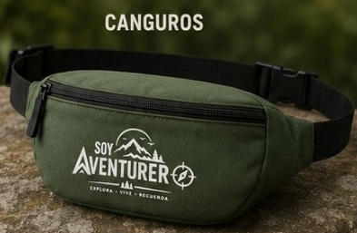 Imagen referencial | 50 | S/. 13.99 | 10 a 12 dias utiles | CANGURO Material: Tetron Medida: 37 x 15 cm Color: A elegir 1 compatimiento principal con cierre Correa cinta rigida con ajustador plastico Presentacion: Grupal *Incluye 1 logo a 1 color por 1 lado estampado *Diseño debe ser facilitado por el cliente. +S/.70 +IGV por desarrollo de muestra física | S/. 699.50 | EDILBERTO Cel.949 775 137 |  | 50 a S/.8.00 Incluido IGV Tiempo 7 dias Muestra S/.30 |  | S/. 8.50 | 37.5 | S/. 3.19 | S/. 159.38 | S/. 11.69 | 50 | S/. 23.38 | S/. 70.00 | S/. 677.75 | INCLUYE | S/. 0.00 | 1 | 1 | 1 | S/. 0.00 | S/. 15.00 | S/. 6.93 | S/. 699.68 | S/. 13.99 | S/. 2.52 | S/. 16.51 | € 76.62 | S/. 9,040.67 | S/. 1,379.08 | S/. 177.27 | S/. 430.51 | S/. 1,450.00 | S/. 842.22 | 23.34 | 15.03
6 | GORRO |  | 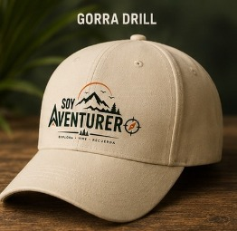 Imagen referencial | 50 | S/. 17.89 | 15 a 17 dias utiles | GORRO Material: Drill Tecnología Modelo: 6 tapas Incluye ojalillos Color: A elegir Acabado: La parte de atras pega pega Presentación: Grupal *Incluye 1 logo bordado por 1 lado *Diseño debe ser facilitado por el cliente. +S/.85 +IGV por desarrollo de muestra física | S/. 894.50 | MAGALI Cel.986 273 616 / INVERSIONES IGOE Cel.972 055 180 |  | MAGALI 50 a S/.9.60 Incluido IGV Tiempos 12 dias / INVERSIONES IGOE 50 a S/.13.50 Incluido IGV Tiempos 12 dias Muestra S/.60 |  | S/. 11.44 | 35 | S/. 4.00 | S/. 200.21 | S/. 15.44 | 50 | S/. 30.89 | S/. 70.00 | S/. 873.14 | INCLUYE | S/. 0.00 | 1 | 1 | 1 | S/. 0.00 | S/. 10.00 | S/. 8.83 | S/. 891.97 | S/. 17.84 | S/. 3.21 | S/. 21.05 | € 76.62 | S/. 9,040.67 | S/. 1,379.08 | S/. 177.27 | S/. 430.51 | S/. 1,450.00 | S/. 842.22 | 23.34 | 15.03
7 | POLOS PUBLICITARIOS |  | 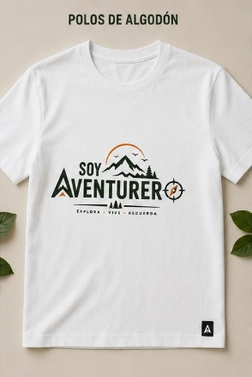 Imagen referencial | 50 | S/. 19.85 | 12 a 15 dias utiles | POLOS PUBLICITARIOS Modelo: Clasico (manga corta, cuello redondo) Color: Blanco Material: Algodón Jersey 30/1 Talla: S,M,L Presentacion: Bolsita individual *Incluye 1 logo full color por 1 lado estampado *Diseño debe ser facilitado por el cliente. +S/.3.50 +IGV costo adicional talla XL +S/.70 +IGV por desarrollo de muestra física | S/. 992.50 | MAGALI Cel.986 273 616 / TEXTIL LA CENTRAL Cel.953 106 889 |  | MAGALI 50 a S/.13.80 Incluido IGV Logo tamaño A4 Tiempos 8 a 10 dias / TEXTIL LA CENTRAL 50 a S/.13 +IGV |  | S/. 13.50 | 30 | S/. 4.05 | S/. 202.50 | S/. 17.55 | 50 | S/. 35.10 | S/. 60.00 | S/. 972.60 | INCLUYE | S/. 0.00 | 1 | 1 | 1 | S/. 0.00 | S/. 10.00 | S/. 9.83 | S/. 992.43 | S/. 19.85 | S/. 3.57 | S/. 23.42 | € 76.62 | S/. 9,040.67 | S/. 1,379.08 | S/. 177.27 | S/. 430.51 | S/. 1,450.00 | S/. 842.22 | 23.34 | 15.03

 |  |  |  |  |  |  |  |  |  |  |  |  |  |  |  |  |  |  |  |  |  |  |  |  |  |  |  | $0.00

